FRECUENCIAS
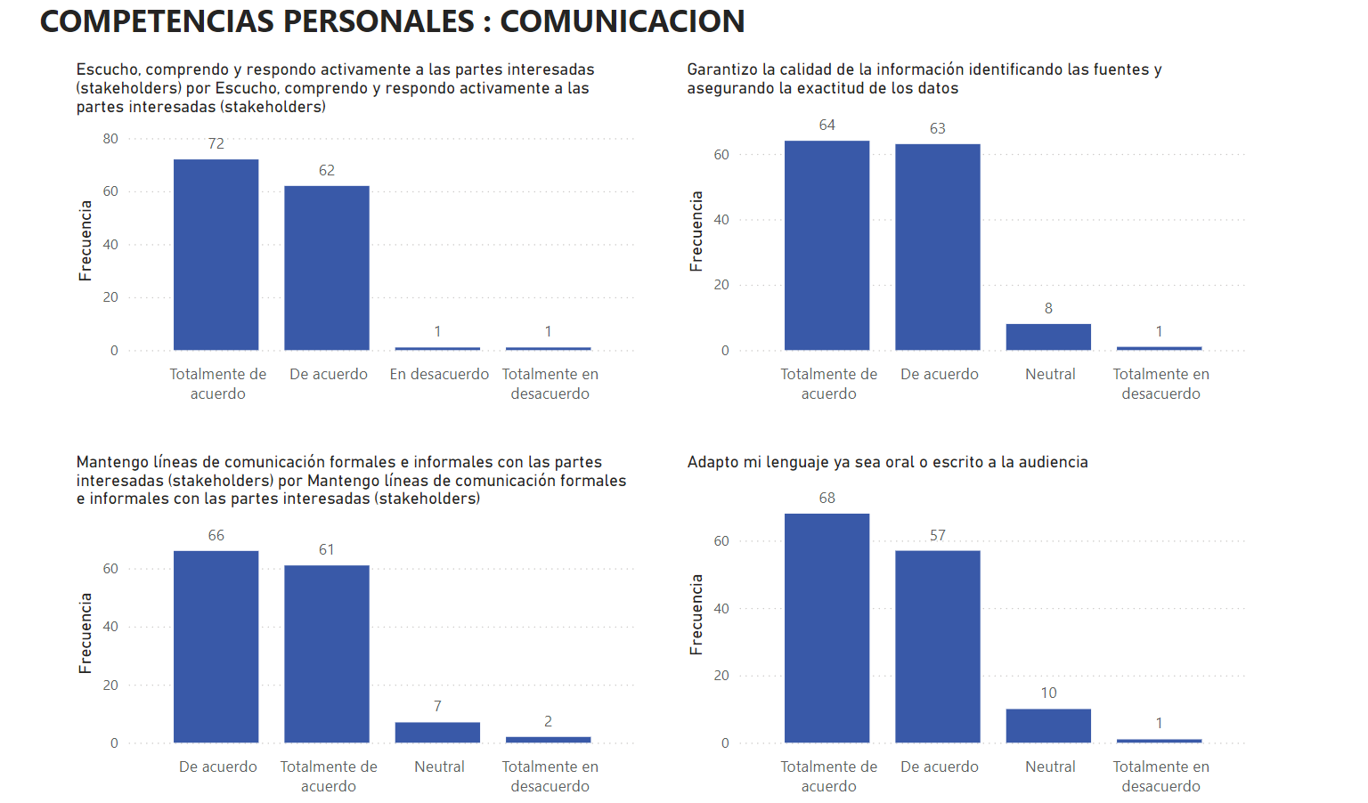
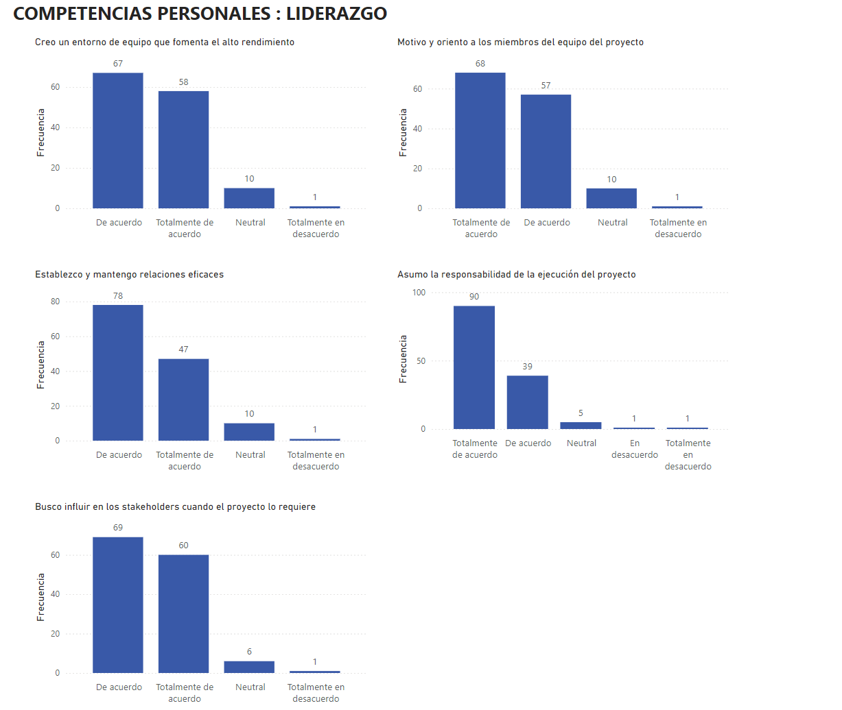
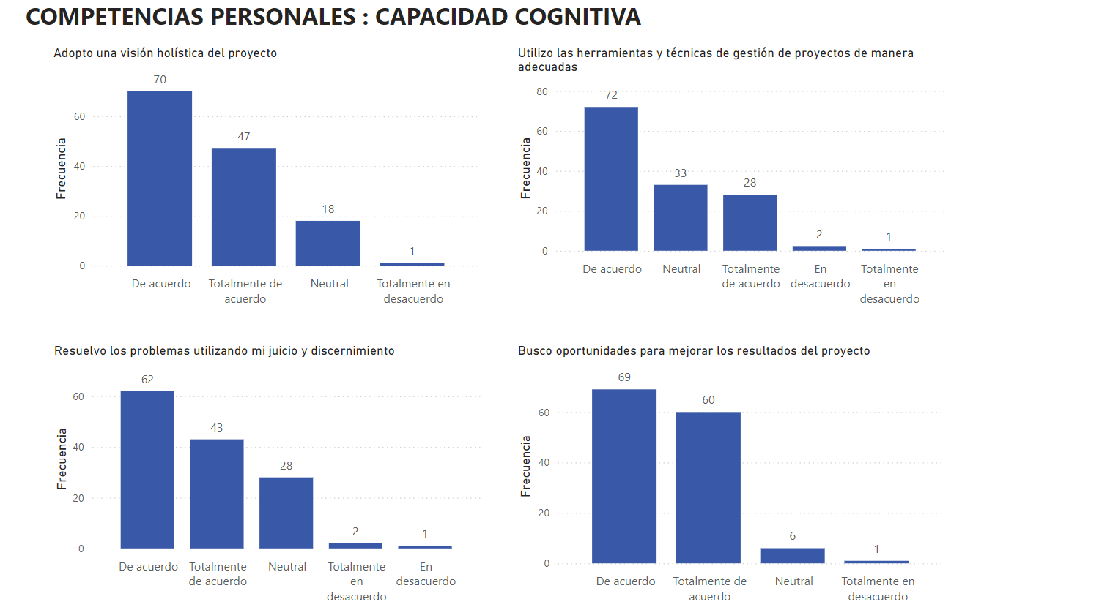
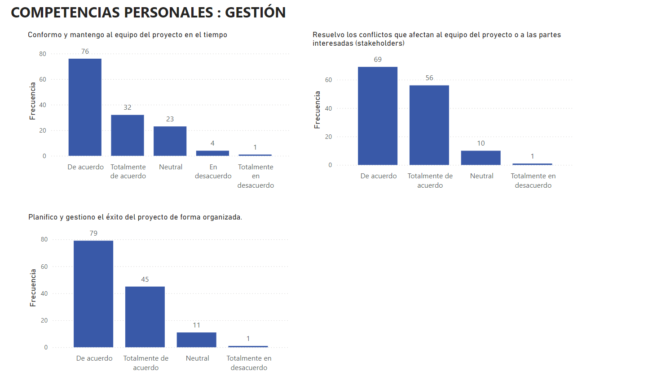
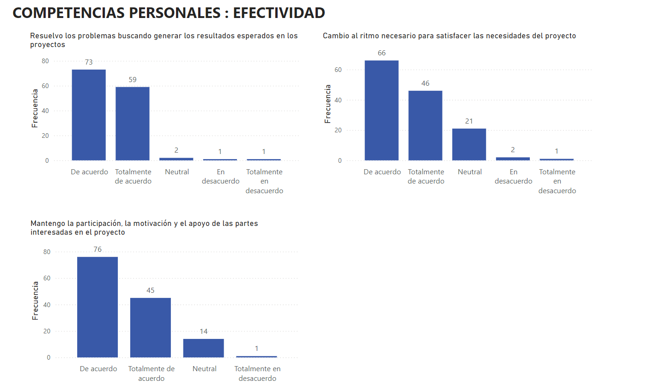
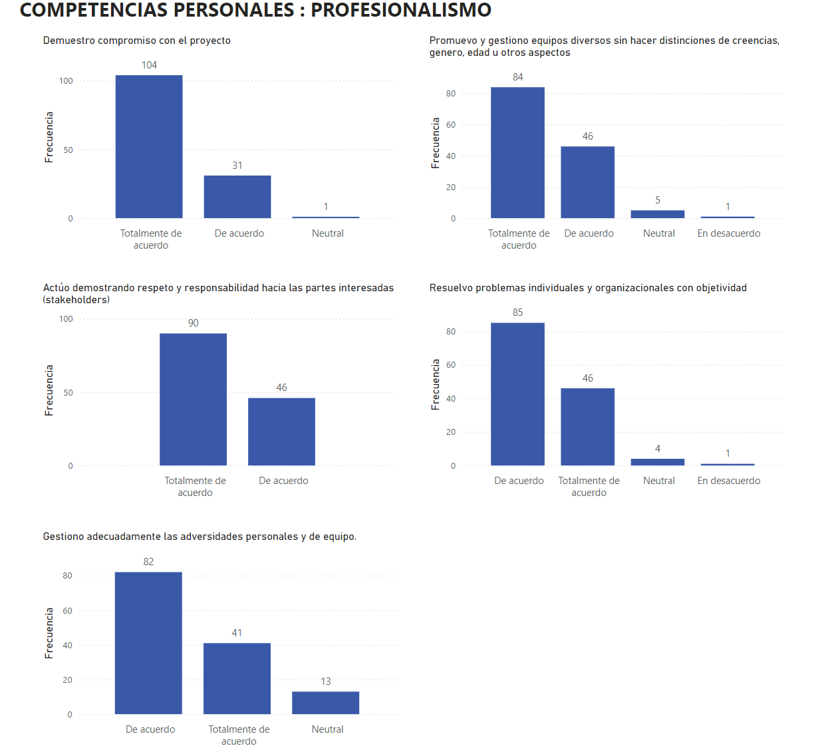
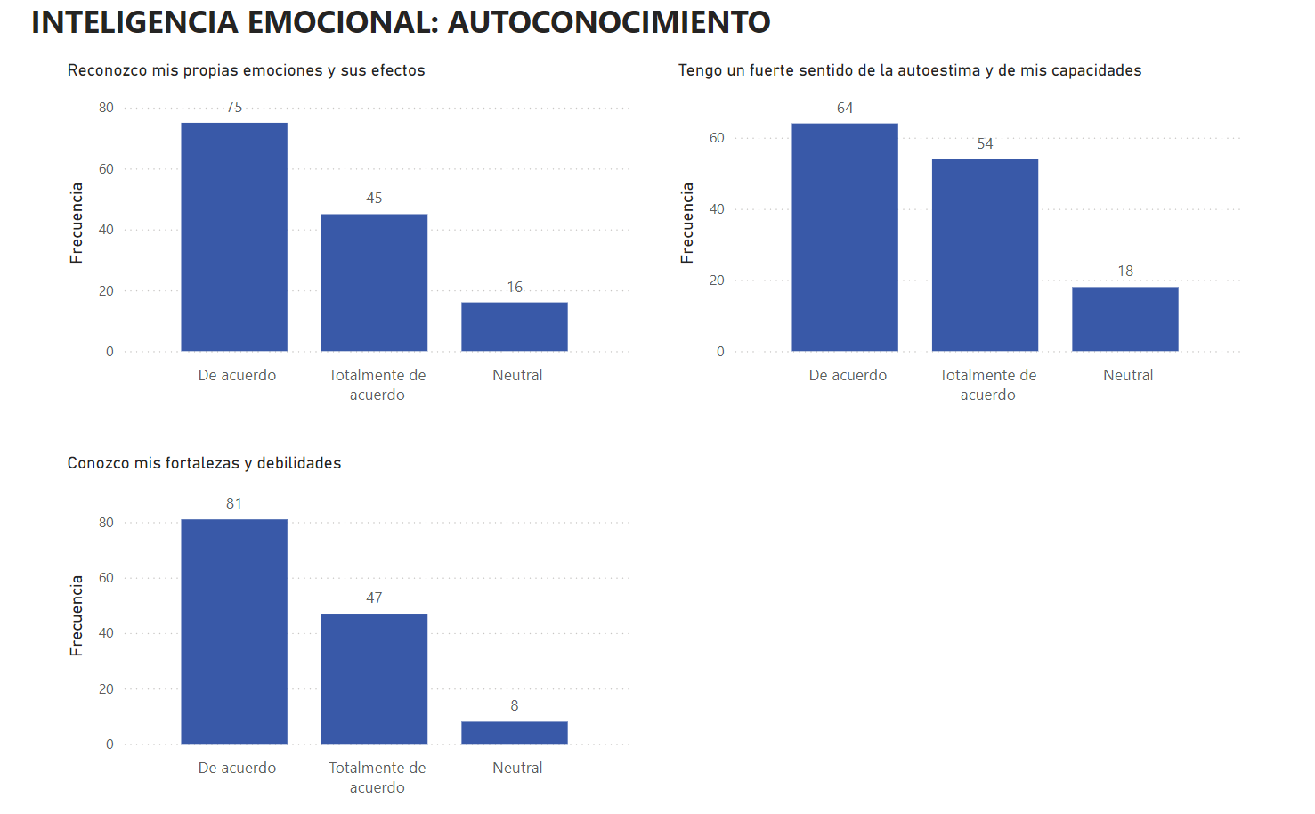
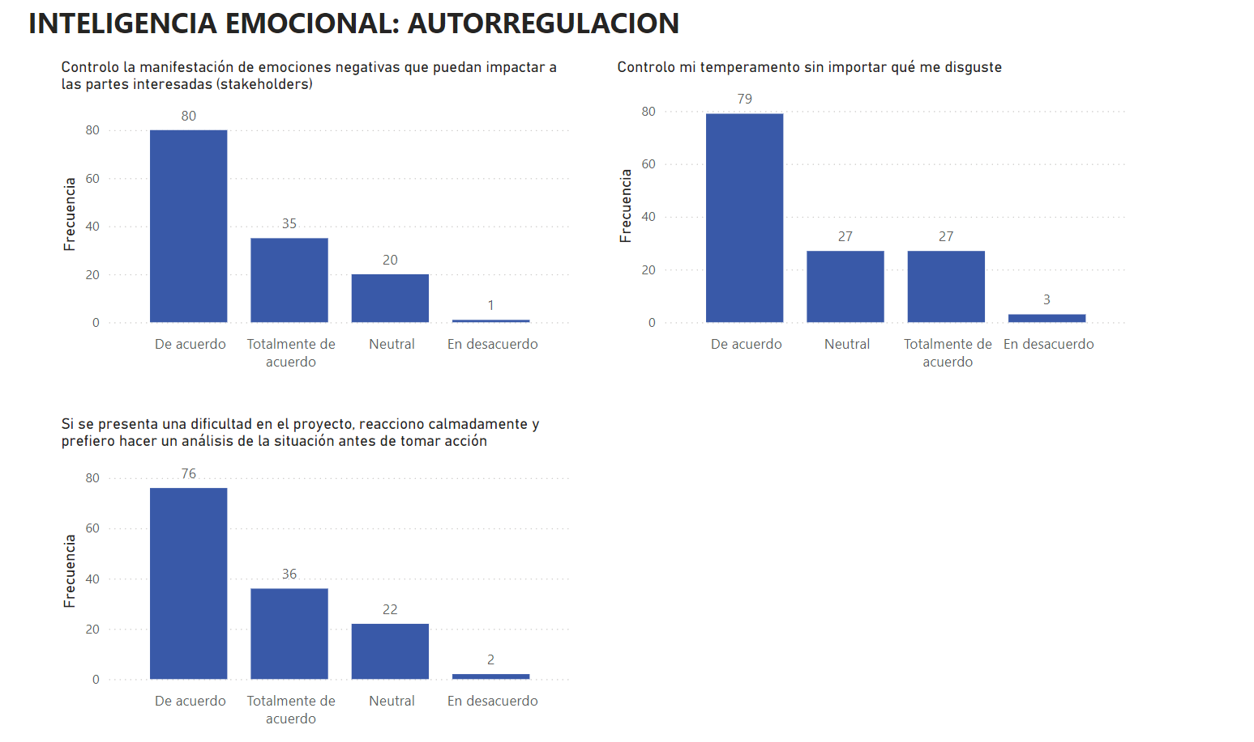
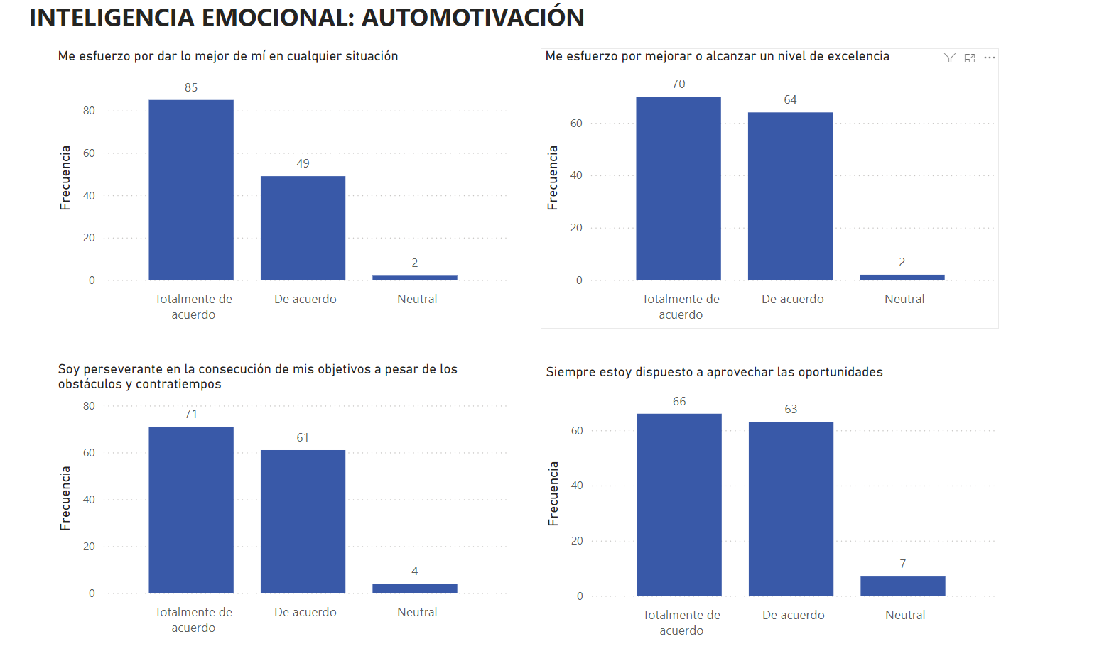
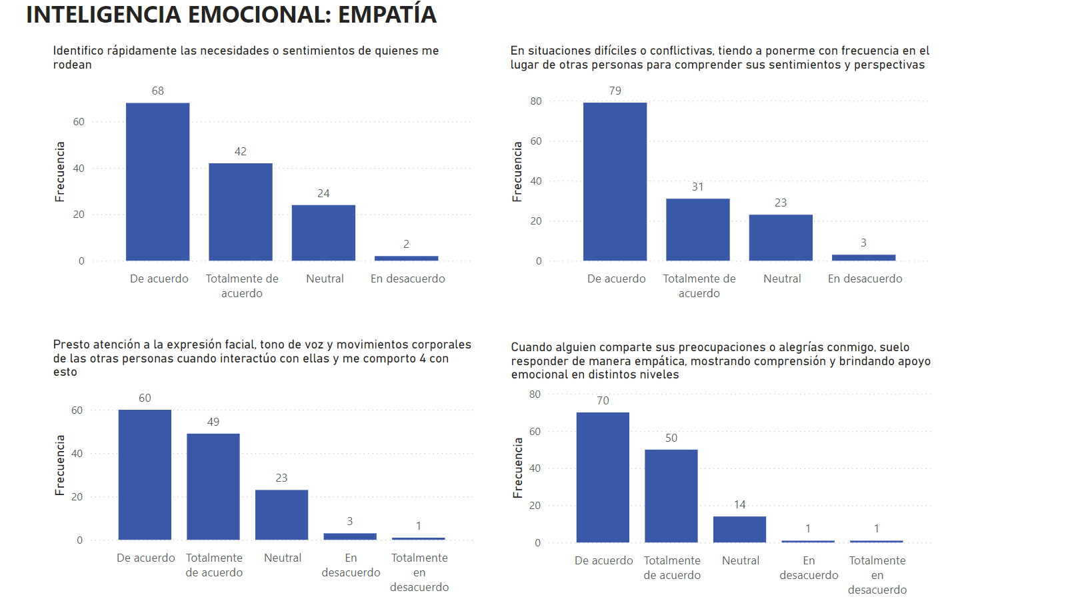
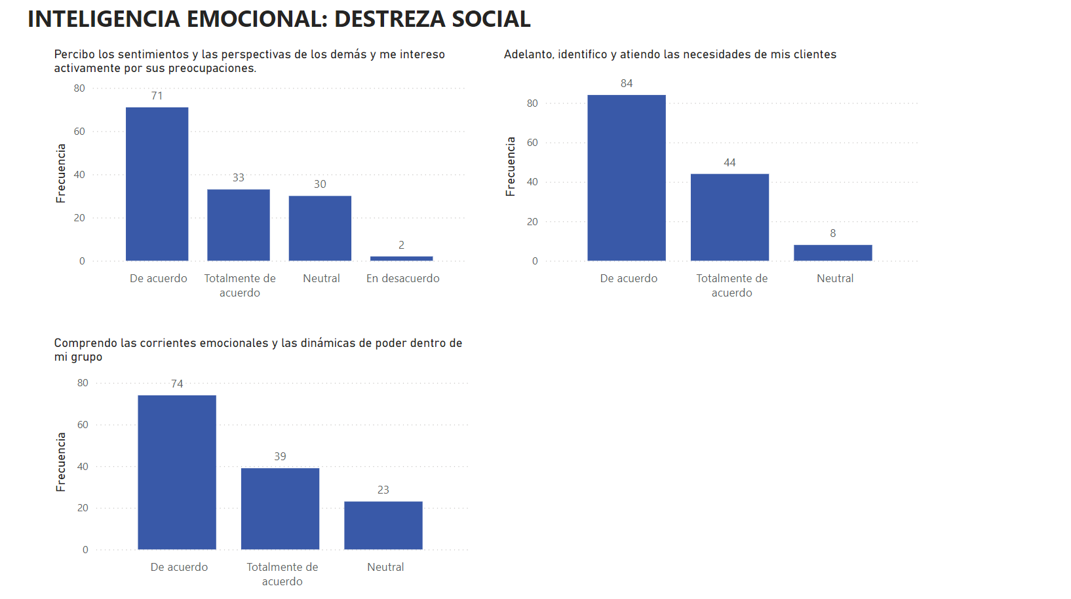
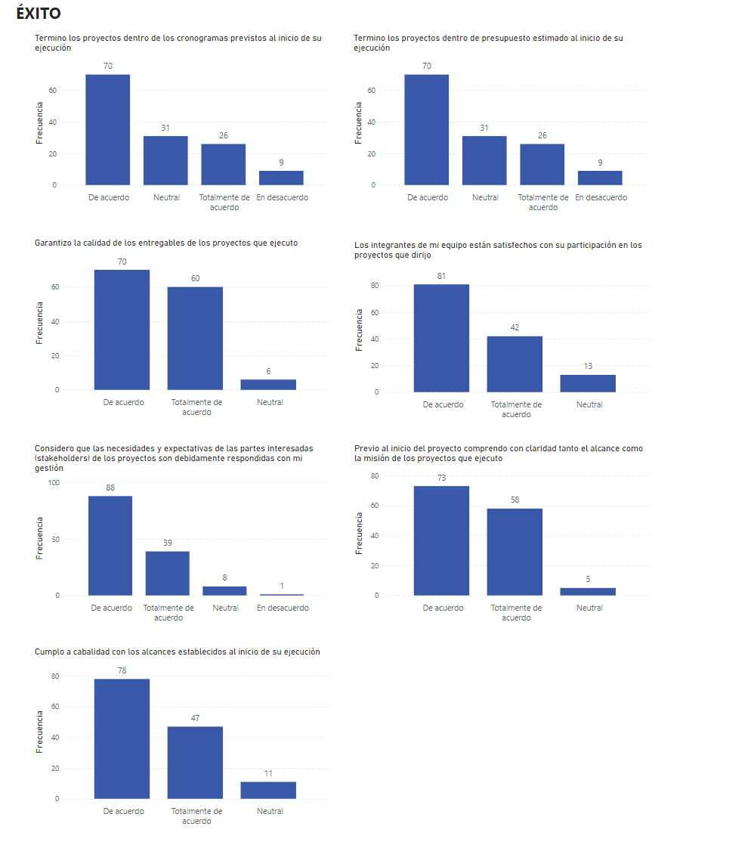
Liderazgo
 | Total por dimensión
 | 4.41%
 | 0.15%
 | 8.09%
 | 45.00%
 | 45.88%
Comunicación
 | Total por dimensión
 | 0.92%
 | 0.18%
 | 4.60%
 | 45.59%
 | 48.71%
Comunicación
Pregunta | 1 | % | 2 | % | 3 | % | 4 | % | 5 | % | Total
CP_COM_1 | 1 | 0.74% | 1 | 0.74% | 0 | 0.00% | 62 | 45.59% | 72 | 52.94% | 136 | 100%
CP_COM_2 | 2 | 1.47% | 0 | 0.00% | 7 | 5.15% | 66 | 48.53% | 61 | 44.85% | 136 | 100%
CP_COM_3 | 1 | 0.74% | 0 | 0.00% | 8 | 5.88% | 63 | 46.32% | 64 | 47.06% | 136 | 100%
CP_COM_4 | 1 | 0.74% | 0 | 0.00% | 10 | 7.35% | 57 | 41.91% | 68 | 50.00% | 136 | 100%
Total por dimensión | 5 | 0.92% | 1 | 0.18% | 25 | 4.60% | 248 | 45.59% | 265 | 48.71% | 544
Liderazgo
Pregunta | 1 | % | 2 | % | 3 | % | 4 | % | 5 | % | Total
CP_LID_1 | 1 | 0.74% | 0 | 0.00% | 10 | 7.35% | 67 | 49.26% | 58 | 42.65% | 136 | 100%
CP_LID_2 | 1 | 0.74% | 0 | 0.00% | 10 | 7.35% | 78 | 57.35% | 47 | 34.56% | 136 | 100%
CP_LID_3 | 1 | 0.74% | 0 | 0.00% | 10 | 7.35% | 57 | 41.91% | 68 | 50.00% | 136 | 100%
CP_LID_4 | 1 | 0.74% | 1 | 0.74% | 5 | 3.68% | 39 | 28.68% | 90 | 66.18% | 136 | 100%
CP_LID_5 | 2 | 1.47% | 0 | 0.00% | 20 | 14.71% | 65 | 47.79% | 49 | 36.03% | 136 | 100%
Total por dimensión | 6 | 4.41% | 1 | 0.15% | 55 | 8.09% | 306 | 45.00% | 312 | 45.88% | 680
Gestión
Pregunta | 1 | % | 2 | % | 3 | % | 4 | % | 5 | % | Total
CP_GES_1 | 1 | 0.74% | 4 | 2.94% | 23 | 16.91% | 76 | 55.88% | 32 | 23.53% | 136 | 100%
CP_GES_2 | 1 | 0.74% | 0 | 0.00% | 11 | 8.09% | 79 | 58.09% | 45 | 33.09% | 136 | 100%
CP_GES_3 | 1 | 0.74% | 0 | 0.00% | 10 | 7.35% | 69 | 50.74% | 56 | 41.18% | 136 | 100%
Total por dimensión | 3 | 0.74% | 4 | 0.98% | 44 | 10.78% | 224 | 54.90% | 133 | 32.60% | 408
Capacidad cognitiva
Pregunta | 1 | % | 2 | % | 3 | % | 4 | % | 5 | % | Total
CP_CC_1 | 1 | 0.74% | 0 | 0.00% | 18 | 13.24% | 70 | 51.47% | 47 | 34.56% | 136 | 100%
CP_CC_2 | 2 | 1.47% | 1 | 0.74% | 28 | 20.59% | 62 | 45.59% | 43 | 31.62% | 136 | 100%
CP_CC_3 | 1 | 0.74% | 2 | 1.47% | 33 | 24.26% | 72 | 52.94% | 28 | 20.59% | 136 | 100%
CP_CC_4 | 1 | 0.74% | 0 | 0.00% | 6 | 4.41% | 69 | 50.74% | 60 | 44.12% | 136 | 100%
Gestión
 | Total por dimensión
 | 0.74%
 | 0.98%
 | 10.78%
 | 54.90%
 | 32.60%
Capacidad cognitiva
 | Total por dimensión
 | 0.92%
 | 0.55%
 | 15.63%
 | 50.18%
 | 32.72%
Total por dimensión | 5 | 0.92% | 3 | 0.55% | 85 | 15.63% | 273 | 50.18% | 178 | 32.72% | 544
Efectividad
Pregunta | 1 | % | 2 | % | 3 | % | 4 | % | 5 | % | Total
CP_EFE_1 | 1 | 0.74% | 1 | 0.74% | 2 | 1.47% | 73 | 53.68% | 59 | 43.38% | 136 | 100%
CP_EFE_2 | 1 | 0.74% | 0 | 0.00% | 14 | 10.29% | 76 | 55.88% | 45 | 33.09% | 136 | 100%
CP_EFE_3 | 1 | 0.74% | 2 | 1.47% | 21 | 15.44% | 66 | 48.53% | 46 | 33.82% | 136 | 100%
Total por dimensión | 3 | 0.74% | 3 | 0.74% | 37 | 9.14% | 215 | 53.09% | 150 | 37.04% | 405
Profesionalismo
Pregunta | 1 | % | 2 | % | 3 | % | 4 | % | 5 | % | Total
CP_PROF_1 | 0 | 0.00% | 0 | 0.00% | 1 | 0.74% | 31 | 22.79% | 104 | 76.47% | 136 | 100%
CP_PROF_2 | 0 | 0.00% | 0 | 0.00% | 0 | 0.00% | 46 | 33.82% | 90 | 66.18% | 136 | 100%
CP_PROF_3 | 0 | 0.00% | 0 | 0.00% | 13 | 9.56% | 82 | 60.29% | 41 | 30.15% | 136 | 100%
CP_PROF_4 | 0 | 0.00% | 1 | 0.74% | 5 | 3.68% | 46 | 33.82% | 84 | 61.76% | 136 | 100%
CP_PROF_5 | 0 | 0.00% | 1 | 0.74% | 4 | 2.94% | 85 | 62.50% | 46 | 33.82% | 136 | 100%
Total por dimensión | 0 | 0.00% | 2 | 0.29% | 23 | 3.38% | 290 | 42.65% | 365 | 53.68% | 680
Autocontrol
Pregunta | 1 | % | 2 | % | 3 | % | 4 | % | 5 | % | Total
IE_ATCONC_1 | 0 | 0.00% | 0 | 0.00% | 16 | 11.76% | 75 | 55.15% | 45 | 33.09% | 136 | 100%
IE_ATCONC_2 | 0 | 0.00% | 0 | 0.00% | 8 | 5.88% | 81 | 59.56% | 47 | 34.56% | 136 | 100%
IE_ATCONC_3 | 0 | 0.00% | 0 | 0.00% | 18 | 13.24% | 64 | 47.06% | 54 | 39.71% | 136 | 100%
Efectividad
 | Total por dimensión
 | 0.74%
 | 0.74%
 | 9.14%
 | 53.09%
 | 37.04%
Profesionalismo
 | Total por dimensión
 | 0.00%
 | 0.29%
 | 3.38%
 | 42.65%
 | 53.68%
Total por dimensión | 0 | 0.00% | 0 | 0.00% | 42 | 10.29% | 220 | 53.92% | 146 | 35.78% | 408
Autoregulación
Pregunta | 1 | % | 2 | % | 3 | % | 4 | % | 5 | % | Total
IE_ATREG_1 | 0 | 0.0% | 1 | 0.7% | 20 | 14.7% | 80 | 58.8% | 35 | 25.7% | 136 | 100%
IE_ATREG_2 | 0 | 0.0% | 2 | 1.5% | 22 | 16.2% | 76 | 55.9% | 36 | 26.5% | 136 | 100%
IE_ATREG_3 | 0 | 0.0% | 3 | 2.2% | 27 | 19.9% | 79 | 58.1% | 27 | 19.9% | 136 | 100%
Total por dimensión | 0 | 0.0% | 6 | 1.5% | 69 | 16.9% | 235 | 57.6% | 98 | 24.0% | 408
Automotivación |  |  |  |  |  |  |  |  |  |  |  | 0%
Pregunta | 1 | % | 2 | % | 3 | % | 4 | % | 5 | % | Total
IE_ATMOT_1 | 0 | 0.00% | 0 | 0.00% | 2 | 1.47% | 49 | 36.03% | 85 | 62.50% | 136 | 100%
IE_ATMOT_2 | 0 | 0.00% | 0 | 0.00% | 4 | 2.94% | 61 | 44.85% | 71 | 52.21% | 136 | 100%
IE_ATMOT_3 | 0 | 0.00% | 0 | 0.00% | 2 | 1.47% | 64 | 47.06% | 70 | 51.47% | 136 | 100%
IE_ATMOT_4 | 0 | 0.00% | 0 | 0.00% | 7 | 5.15% | 63 | 46.32% | 66 | 48.53% | 136 | 100%
Total por dimensión | 0 | 0.00% | 0 | 0.00% | 15 | 2.76% | 237 | 43.57% | 292 | 53.68% | 544
Empatía |  |  |  |  |  |  |  |  |  |  |  | 0%
Pregunta | 1 | % | 2 | % | 3 | % | 4 | % | 5 | % | Total
IE_EMP_1 | 0 | 0.00% | 2 | 1.47% | 24 | 17.65% | 68 | 50.00% | 42 | 30.88% | 136 | 100%
IE_EMP_2 | 1 | 0.74% | 3 | 2.21% | 23 | 16.91% | 60 | 44.12% | 49 | 36.03% | 136 | 100%
IE_EMP_3 | 0 | 0.00% | 3 | 2.21% | 23 | 16.91% | 79 | 58.09% | 31 | 22.79% | 136 | 100%
IE_EMP_4 | 1 | 0.74% | 1 | 0.74% | 14 | 10.29% | 70 | 51.47% | 50 | 36.76% | 136 | 100%
Total por dimensión | 2 | 0.37% | 9 | 1.65% | 84 | 15.44% | 277 | 50.92% | 172 | 31.62% | 544
Destreza Social |  |  |  |  |  |  |  |  |  |  |  | 0%
Autocontrol
 | Total por dimensión
 | 0.00%
 | 0.00%
 | 10.29%
 | 53.92%
 | 35.78%
Autorregulación
 | Total por dimensión
 | 0.0%
 | 1.5%
 | 16.9%
 | 57.6%
 | 24.0%
Pregunta | 1 | % | 2 | % | 3 | % | 4 | % | 5 | % | Total
IE_DS_1 | 0 | 0.00% | 2 | 1.47% | 30 | 22.06% | 71 | 52.21% | 33 | 24.26% | 136 | 100%
IE_DS_2 | 0 | 0.00% | 0 | 0.00% | 23 | 16.91% | 74 | 54.41% | 39 | 28.68% | 136 | 100%
IE_DS_3 | 0 | 0.00% | 0 | 0.00% | 8 | 5.88% | 84 | 61.76% | 44 | 32.35% | 136 | 100%
Total por dimensión | 0 | 0.00% | 2 | 0.49% | 61 | 14.95% | 229 | 56.13% | 116 | 28.43% | 408
Éxito de los proyectos |  |  |  |  |  |  |  |  |  |  |  | 0%
Pregunta | 1 | % | 2 | % | 3 | % | 4 | % | 5 | % | Total
E1 | 0 | 0.00% | 9 | 6.62% | 31 | 22.79% | 70 | 51.47% | 26 | 19.12% | 136 | 100%
E2 | 0 | 0.00% | 5 | 3.68% | 27 | 19.85% | 86 | 63.24% | 18 | 13.24% | 136 | 100%
E3 | 0 | 0.00% | 0 | 0.00% | 6 | 4.41% | 70 | 51.47% | 60 | 44.12% | 136 | 100%
E4 | 0 | 0.00% | 0 | 0.00% | 13 | 9.56% | 81 | 59.56% | 42 | 30.88% | 136 | 100%
E5 | 0 | 0.00% | 1 | 0.74% | 8 | 5.88% | 88 | 64.71% | 39 | 28.68% | 136 | 100%
E6 | 0 | 0.00% | 0 | 0.00% | 5 | 3.68% | 73 | 53.68% | 58 | 42.65% | 136 | 100%
E7 | 0 | 0.00% | 0 | 0.00% | 11 | 8.09% | 78 | 57.35% | 47 | 34.56% | 136 | 100%
Total por dimensión | 0 | 0.00% | 15 | 1.58% | 101 | 10.61% | 546 | 57.35% | 290 | 30.46% | 952

Automotivación
 | Total por dimensión
 | 0.00%
 | 0.00%
 | 2.76%
 | 43.57%
 | 53.68%
Empatía
 | Total por dimensión
 | 0.37%
 | 1.65%
 | 15.44%
 | 50.92%
 | 31.62%

Destreza social
 | Total por dimensión
 | 0.00%
 | 0.49%
 | 14.95%
 | 56.13%
 | 28.43%
Éxito de los proyectos
 | Total por dimensión
 | 0.00%
 | 1.58%
 | 10.61%
 | 57.35%
 | 30.46%

REGRESION
Resumen del modelob
Modelo | R | R cuadrado | R cuadrado ajustado | Error estándar de la estimación | Estadísticos de cambio Cambio en R cuadrado | Cambio en F | gl1 | gl2 | Sig. Cambio en F | Durbin-Watson
1 | ,568a | 0.323 | 0.313 | 2.31542 | 0.323 | 31.717 | 2 | 133 | 0.000 | 2.039
a. Predictores: (Constante), IE, CP
$$E=β+0.392 CP+0.232 IE$$
b. Variable dependiente: E

ANOVAa
Modelo |  | Suma de cuadrados | gl | Media cuadrática | F | Sig.
1 | Regresión | 340.07629579 | 2 | 170.0381479 | 31.716683529 | ,000b
 | Residuo | 713.03399833 | 133 | 5.3611578822
 | Total | 1053.1102941 | 135
a. Variable dependiente: E
b. Predictores: (Constante), IE, CP

Coeficientesa
Modelo |  | Coeficientes no estandarizados |  | Coeficientes estandarizados | t | Sig. | Estadísticas de colinealidad
 |  | B | Desv. Error | Beta |  |  | Tolerancia | VIF
1 | (Constante) | 9.883 | 2.472 |  | 3.997 | 0.000
 | CP | 0.114 | 0.027 | 0.392 | 4.239 | 0.000 | 0.596 | 1.677
 | IE | 0.104 | 0.041 | 0.232 | 2.513 | 0.013 | 0.596 | 1.677
a. Variable dependiente: E

Diagnósticos de colinealidada
Modelo | Dimensión | Autovalor | Índice de condición | Proporciones de varianza
 |  |  |  | (Constante) | CP | IE
1 | 1 | 2.993 | 1.000 | 0.00 | 0.00 | 0.00
 | 2 | 0.004 | 26.117 | 0.94 | 0.33 | 0.07
 | 3 | 0.003 | 32.425 | 0.05 | 0.67 | 0.93
a. Variable dependiente: E

Estadísticas de residuosa
 | Mínimo | Máximo | Media | Desv. Desviación | N
Valor pronosticado | 21.7456 | 32.4100 | 29.1691 | 1.58716 | 136
Residuo | -6.33068 | 6.25440 | 0.00000 | 2.29820 | 136
Desv. Valor pronosticado | -4.677 | 2.042 | 0.000 | 1.000 | 136
Desv. Residuo | -2.734 | 2.701 | 0.000 | 0.993 | 136
a. Variable dependiente: E

